返礼品登録シート_新
返礼品登録シート |  |  |  |  | ver.20200604
事業者様名：
No. | 項目 |  | 確認 | 補足 | 記入例 | 1 | 2 | 3 | 4 | 5 | 6 | 7 | 8 | 9 | 10 | 11 | 12 | 13 | 14 | 15
1 | 返礼品コード |  |  | ・サイバーレコード記入欄
2 | ご記入日 |  | 必須 |  | 2017-01-12
3 | 事業者様名 |  | 必須 | ・WEBに掲載する事業者名をご入力下さい | ○○○株式会社
4 | 事業者様TEL |  | 必須 | ・問合せ窓口となる電話番号をご入力下さい | 000-0000-0000
5 | 返礼品 発送元情報 | 発送元名称 | 必須 | ・商品発送元ご住所をご入力下さい | ○○○株式会社
6 |  | 住所 |  |  | 〒000-0000 熊本県○○○○○○○○
7 |  | TEL |  |  | 000-0000-0000
8 |  | ご担当者様 |  |  | 山田 太郎
9 | 商品名 |  | 必須 | ・商品名をご入力下さい | 熊本県産 ヒノヒカリ 5kg
10 | 産地 |  | 必須 | ・主原料の原産地をご入力下さい | 熊本県産
11 | 生産者・製造者・加工元 （住所、会社名） |  | 必須 | ・生産者、製造者、加工元をご入力下さい | 熊本県熊本市南区江越○-○ △△株式会社
12 | 内容量 |  | 必須 | ・商品の数量・内容量・サイズ等をご入力ください ・梱包材は含まない容量にてご入力ください | 5kg
13 | 原材料 |  | 必須 | ・商品原材料をご入力下さい ・商品情報URLや原材料ラベルの写真を貼り付けでも可 | 鶏肉、たれ（にんにく・生姜・りんご）、食塩、清酒、植物性たん白、砂糖、鶏卵加工品、香辛料、pH調整剤、加工澱粉、トレハロース、グリシン、（原材料の一部に大豆を含む）
14 | 賞味期限 |  | どちらか 必須 | ・賞味期限の場合はこちらにご記入下さい ・期限2日以下は取り扱い不可 | ・2020年4月1日 ・別途商品ラベルに記載 など | 賞味期限の場合はこちらに記入→ | 賞味期限 | 賞味期限 | 賞味期限 | 賞味期限 | 賞味期限 | 賞味期限 | 賞味期限 | 賞味期限 | 賞味期限 | 賞味期限 | 賞味期限 | 賞味期限 | 賞味期限 | 賞味期限
15 | 消費期限 |  |  | ・消費期限の場合はこちらにご記入下さい ・期限2日以下は取り扱い不可 | ・2020年4月1日 ・別途商品ラベルに記載 など | 消費期限の場合はこちらに記入→ | 消費期限 | 消費期限 | 消費期限 | 消費期限 | 消費期限 | 消費期限 | 消費期限 | 消費期限 | 消費期限 | 消費期限 | 消費期限 | 消費期限 | 消費期限 | 消費期限
賞味期限、消費期限が 5日以下の場合にご入力下さい
16 | 指定日の寄附者さまへの確認 |  |  | ・賞味期限、消費期限が5日以下の場合 不在による受取不可を避けるため 「事業者さまから直接寄附者さまに配達指定日確認の連絡」をしていただきます。 ・連絡不可の場合、楽天市場での取扱不可です。 | 可 | ※選択して下さい※ | ※選択して下さい※ | ※選択して下さい※ | ※選択して下さい※ | ※選択して下さい※ | ※選択して下さい※ | ※選択して下さい※ | ※選択して下さい※ | ※選択して下さい※ | ※選択して下さい※ | ※選択して下さい※ | ※選択して下さい※ | ※選択して下さい※ | ※選択して下さい※ | ※選択して下さい※
17 | 発送温度帯 |  | 必須 | ・【常温】【冷凍】【冷蔵】をプルダウンよりご選択下さい | 常温 | 冷蔵 | ※選択して下さい※ | ※選択して下さい※ | ※選択して下さい※ | ※選択して下さい※ | ※選択して下さい※ | ※選択して下さい※ | ※選択して下さい※ | ※選択して下さい※ | ※選択して下さい※ | ※選択して下さい※ | ※選択して下さい※ | ※選択して下さい※ | ※選択して下さい※ | ※選択して下さい※
18 | 保存方法 |  | 必須 | ・保存方法をご入力下さい | 高温・多湿・直射日光を避け、涼しい場所に保管してください。
19 | 受付期間 | 受付開始 |  | ・期間限定商品の場合は必ずご入力ください。 ・限定でない場合は「通年」での入力をお願いします。 （例） ・2020年5月10日：○ ・5月中旬頃：× | 2020年4月1日、通年 等
20 |  | 受付終了 |  |  | 2020年4月1日、通年 等
21 | 発送期間 | 発送開始 |  | ・発送期間に限定がある場合は必ずご入力下さい。 ・限定でない場合は「通年」での入力をお願いします。 （例） ・2020年6月10日 ・2020年6月1日～10日→2020年6月上旬 ・2020年6月21日～月末→2020年6月下旬 | 2020年4月1日、通年 等
22 |  | 発送終了 |  |  | 2020年4月1日、通年 等
23 | リードタイム |  | 必須 | ・注文を受けてから発送までの日数をご記入下さい。 | 10日
24 | 在庫数(月間) |  | どちらか 必須 | ・月間在庫数のご指定がある場合をご入力下さい | 月間 100 | 月間の場合はこちらに入力→ | 月間 | 月間 | 月間 | 月間 | 月間 | 月間 | 月間 | 月間 | 月間 | 月間 | 月間 | 月間 | 月間 | 月間
25 | 在庫数(売り切り) |  |  | ・数量限定（売り切り）の場合ご記入下さい | 売り切り 100 | 売り切りの場合はこちらに入力→ | 売り切り | 売り切り | 売り切り | 売り切り | 売り切り | 売り切り | 売り切り | 売り切り | 売り切り | 売り切り | 売り切り | 売り切り | 売り切り | 売り切り
26 | 寄附額 |  |  | ・サイバーレコード、自治体様記入欄
27 | 商品代金(税込） |  | 必須 | ・自治体様への提供価格をご記入下さい | 3,300円
28 | のし対応可否 |  | 必須 | ・のしの対応可否についてプルダウンよりご選択下さい | 可 | 不可 | ※選択して下さい※ | ※選択して下さい※ | ※選択して下さい※ | ※選択して下さい※ | ※選択して下さい※ | ※選択して下さい※ | ※選択して下さい※ | ※選択して下さい※ | ※選択して下さい※ | ※選択して下さい※ | ※選択して下さい※ | ※選択して下さい※ | ※選択して下さい※ | ※選択して下さい※
29 | のしの種類 |  |  | ・のしの対応を可を選択された場合 対応が可能な表書きの種類をご入力下さい | 御中元、御歳暮、結婚祝い、出産祝、内祝い
30 | 発送サイズ |  |  | ・返礼品の発送サイズをご記入下さい | 80サイズ
31 | 配送方法等 |  |  | ・サイバーレコード記入欄
32 | 参考URL |  |  | ・商品情報URLあればをご入力下さい | https://○○○○/○○○
33 | 参考URLの画像使用 |  |  | ・上記参考URLに使用している画像の使用可否を 「可」「不可」からプルダウンでお選び下さい。 | 可
34 | 返礼品説明 （150文字以上） |  | 必須 | ・商品のアピールポイント、補足説明をご入力下さい ・商品パンフレットや商品情報URLで代替可 ・箇条書きでも可 | 精米したて！熊本県産ヒノヒカリ！ ヒノヒカリは、父に「コシヒカリ」母に「黄金晴」をもつ品種で、一粒一粒が丸く厚みがあります。 艶があって、粘りが強く、コシヒカリに勝るとも劣らない美味しさです。
返礼品や
自社の
アピール
35 |  | 工夫や こだわり |  | ・自分の作っているものにどんなこだわりがあるか、工夫していることなどをご入力下さい | 皆が安心して食べられる「安全なお米」を作るために栽培期間中、農薬不使用にごだわりました。農薬を使用しないことで、とにかく虫がつきやすく大変なことも多かったですが、稲が植えられていない冬の時期にも田に水をはることにしました。
必須ではないですが、寄付者様へのアピール内容あればご記入をお願い致します
36 |  | 関わっている人 |  | ・お礼品を作っているご自身や協力してくれる家族、スタッフの方々のことご入力下さい | 自分と妻が中心に田を作り、小学生の子どもたちは夏には喜んで田植えを手伝ってくれます。精一杯お米を作る，それが〇〇農園です。
・寄付して頂ける可能性が高まりますので、ぜひご記入ください
・事業者さまの姿がイメージできる内容ですと、より望ましいです
・ページの作り込み等で活用させていただきます
37 |  | 環境 |  | どんな環境のなかで作られているかをご入力下さい | この地域は菊池水源に近く、阿蘇の伏流水が流れています。 熊本は80％が地下水で賄われているほど水が豊かな地域です。 その水の綺麗さや豊かさは正直自慢です。
38 |  | 時期 |  | ・おすすめの申込み時期などのお知らせや、事業者様の歴史等をご入力下さい | 江戸時代から先祖代々受け継いできた田んぼとノウハウを大切にしています。盆地でもたくさんの穂がみのり、ふんわり、もちもちの甘いお米になるよう改良を続けてきました。兼業だったこともあり、何度も田んぼを潰してしまおうかと思いました。けれど、秋になってたくさん実った穂を見たときに、頑張ってよかったという気持ちがわき、専業農家になりました。
39 |  | お礼の品に 対する想い |  | ・これからやってみたいことや、品にかける想いなどをご入力下さい | 肥料や田んぼの水の調整など様々なことを勉強し、皆様に喜んでいただけるお米を作ることができました。この経験や技術を活かし、もち米や酒米の研究をすすめています。 皆さんに納得していただけるようなお米、お酒が作れたら、ぜひご賞味ください。
40 |  | ふるさと納税で やりたい事や 生まれた変化 |  | ・自分や自分の周りで、ふるさと納税が始まってから起こった変化などをご入力下さい | 寄付者の方から「おいしかった！」とメッセージをもらうようになり、とても嬉しく「よし！がんばろう！」という気持ちが強くなりました。皆様に寄付していただいた、ふるさと納税のおかげで耕作地が増え、地元の雇用などにも貢献できました。農業を皆で盛り上げる機会をいただいたと思っております。
41 | その他（注意事項） |  |  | ・注意事項等ある場合はご入力下さい | ●商品が到着しましたら、保存用の密閉容器に移してください。 ●お米は臭いや湿気を吸いやすい食品です。特に臭いの強い食品・洗剤・灯油などのそばに置かないでください。 ●商品到着後は、お早めにお召し上がりください。
42 | 画像 |  | 必須 | ・画像に関して「写真データの提供可」「撮影希望」「写真データの提供可および撮影希望」からプルダウンでお選び下さい ・撮影をご希望の場合、サンプルをご提供頂きます ・サンプル代金、送料は事業者様ご負担となります ・サンプルの返送は出来かねますのでご了承下さい | 可 | ※選択して下さい※ | ※選択して下さい※ | ※選択して下さい※ | ※選択して下さい※ | ※選択して下さい※ | ※選択して下さい※ | ※選択して下さい※ | ※選択して下さい※ | ※選択して下さい※ | ※選択して下さい※ | ※選択して下さい※ | ※選択して下さい※ | ※選択して下さい※ | ※選択して下さい※ | ※選択して下さい※
43 | お米の場合はこちらも入力 | 名称 |  | ・名称を記載下さい （例）精米、うるち精米、もち精米、玄米 等 | 精米
44 |  | 品種 |  | ・品種をご入力下さい | ヒノヒカリ
45 |  | 産年 |  | ・産年をご入力下さい | 平成27年産
46 |  | 使用割合 |  | ・10割または単一原料米とご明記下さい | 単一原料米
47 |  | 精米年月日 |  | ・精米年月日をご入力下さい ・名称が玄米の場合は不要 | 別途商品ラベルに記載
48 |  | 検査 |  | ・お米の検査についてご入力下さい | 検査済 | ※選択して下さい※ | ※選択して下さい※ | ※選択して下さい※ | ※選択して下さい※ | ※選択して下さい※ | ※選択して下さい※ | ※選択して下さい※ | ※選択して下さい※ | ※選択して下さい※ | ※選択して下さい※ | ※選択して下さい※ | ※選択して下さい※ | ※選択して下さい※ | ※選択して下さい※ | ※選択して下さい※
49 | サイレコ備考欄 |  |  | ・サイバーレコード記入欄

 | 常温
 | 冷凍
 | 冷蔵

 | 可
 | 不可

ヤマトのサイズについて
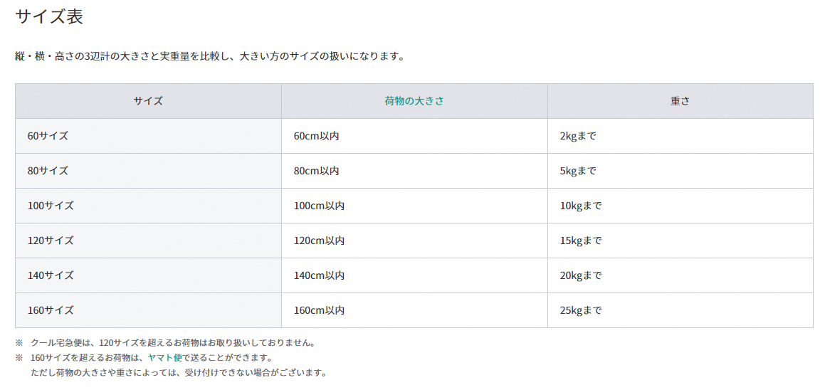
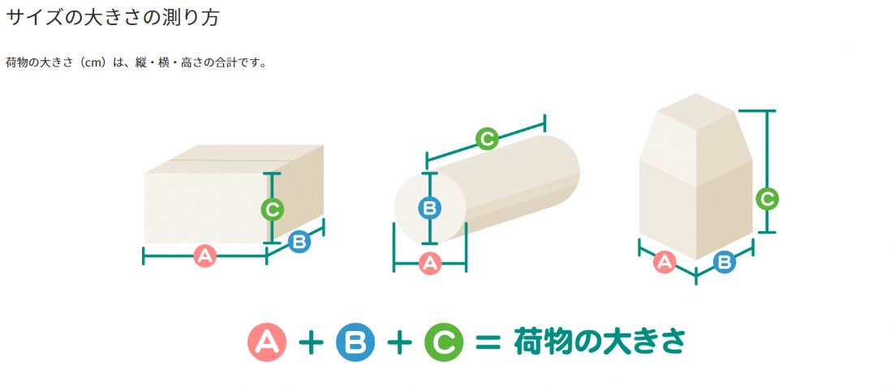
ヤマト運輸_宅急便のサイズについて

返礼品登録シート_FAX
エクセルをご利用頂けない事業者様は、
こちらの「FAX用返礼品シート」と「記入見本」をご利用ください。 記入済み用紙をサイレコにご送付ください
※1枚目の返礼品登録シートをご記入頂いている場合は、
こちらのFAX用登録シートは未記入で構いません。
返礼品登録シートFAX用紙 1／1 |  | No. | 1 |  | 年 月 日
事業者様名 |  |  |  | 株式会社サイバーレコード
返礼品情報のご記入をお願いします。 |  |  |  | TEL（096）288-1022 (9：00～17：00) FAX（096）288-3260
会社情報 |  |  |  |  | ver.20200515
【 必須 】
【 必須 】
事業者様名 |  |  | 事業者様TEL

【 必須 】
【 必須 】
【 必須 】
【 必須 】
返礼品の発送元情報
発送元名称 |  |  | TEL
住所 |  |  | ご担当者様

【 必須 】
返礼品の情報
商品名 |  |  | 生産者・製造者・加工元 （住所、会社名）
参考URL |  |  | 参考URLの画像使用 | □ 可 □ 不可
【 必須 】
返礼品説明 （150文字以上）
工夫や こだわり
関わっている人
環境
時期
お礼の品に 対する想い
ふるさと納税で やりたい事や 生まれた変化

返礼品登録シートFAX用紙 1／2 |  | No. | 1

事業者様名

【 必須 】
【 必須 】
どちらか 必須
【 必須 】
原材料
内容量 |  |  | 在庫数(月間)
産地 |  |  | 在庫数(売り切り)
どちらか 必須
【 必須 】
賞味期限 |  |  | 保存方法
消費期限
指定日の寄附者さまへの確認 | □ 可 □ 不可
発送温度帯 | □ 常温 □ 冷蔵 □ 冷凍
商品代金(税込） | 円（税込）
【 必須 】
リードタイム | 日 |  | 発送サイズ
その他（注意事項）

受付期間 期間限定商品の場合は必ずご記入ください。
受付開始 | 年 月 日 |  | 受付終了 | 年 月 日

発送期間 発送可能期間が限定される場合は必ずご記入ください。
発送開始 | 年 月 日 |  | 発送終了 | 年 月 日

【 必須 】
のし対応について（可の場合は、のしの種類も合わせてご記入下さい。）
のし対応可否 | □ 可 □ 不可 |  | のしの種類

※お米の場合はこちらもご入力ください。
名称 |  |  | 品種
産年 |  |  | 精米年月日 | 年 月 日
使用割合 |  |  | 検査

【 必須 】
画像・サンプルのご提供について チェックをお願いします。
画像 | □ 写真データの提供可 □ 撮影希望 □ 写真データの提供可 および撮影希望

返礼品登録シート_FAX_自動
返礼品登録シートFAX用紙 1／1 |  | No. | 1 |  | 年 月 日
事業者様名 |  |  |  | 株式会社サイバーレコード
返礼品情報のご記入をお願いします。 |  |  |  | TEL（096）288-1022 (9：00～17：00) FAX（096）288-3260
会社情報 |  |  |  |  | ver.20200515a
【 必須 】
【 必須 】
事業者様名 |  |  | 事業者様TEL

【 必須 】
【 必須 】
【 必須 】
【 必須 】
返礼品の発送元情報
発送元名称 |  |  | TEL
住所 |  |  | ご担当者様

【 必須 】
返礼品の情報
商品名 |  |  | 生産者・製造者・加工元 （住所、会社名）
参考URL |  |  | 参考URLの画像使用
【 必須 】
返礼品説明 （150文字以上）
工夫や こだわり
関わっている人
環境
時期
お礼の品に 対する想い
ふるさと納税で やりたい事や 生まれた変化

返礼品登録シートFAX用紙 1／2 |  | No. | 1

事業者様名

【 必須 】
【 必須 】
どちらか 必須
【 必須 】
原材料
内容量 |  |  | 在庫数(月間)
産地 |  |  | 在庫数(売り切り)
どちらか 必須
【 必須 】
賞味期限 |  |  | 保存方法
消費期限
指定日の寄附者さまへの確認 | ※選択して下さい※
発送温度帯 | 冷蔵
商品代金(税込） |  |  | 円(税込)
【 必須 】
リードタイム |  |  | 発送サイズ
その他（注意事項）

受付期間 期間限定商品の場合は必ずご記入ください。
受付開始 |  |  | 受付終了

発送期間 発送可能期間が限定される場合は必ずご記入ください。
発送開始 |  |  | 発送終了

【 必須 】
のし対応について（可の場合は、のしの種類も合わせてご記入下さい。）
のし対応可否 | 不可 |  | のしの種類

※お米の場合はこちらもご入力ください。
名称 |  |  | 品種
産年 |  |  | 精米年月日
使用割合 |  |  | 検査 | ※選択して下さい※

【 必須 】
画像・サンプルのご提供について チェックをお願いします。
画像 | ※選択して下さい※

返礼品登録シート_FAX(見本2)
エクセルをご利用頂けない事業者様は、
こちらの「FAX用返礼品シート」と「記入見本」をご利用ください。 記入済み用紙をサイレコにご送付ください
※1枚目の返礼品登録シートをご記入頂いている場合は、
FAX用の登録シートは未記入で構いません。
返礼品登録シートFAX用紙 1／1 |  | No. | 1 |  | 年 月 日
事業者様名 | ○○○株式会社 |  |  | 株式会社サイバーレコード
返礼品情報のご記入をお願いします。 |  |  |  | TEL（096）288-1022 (9：00～17：00) FAX（096）288-3260
会社情報 |  |  |  |  | ver.20200515a
【 必須 】
【 必須 】
事業者様名 | ○○○株式会社 WEBに記載する事業者名です |  | 事業者様TEL | 000-0000-0000 問い合わせ窓口となる電話番号を記載ください

【 必須 】
【 必須 】
【 必須 】
【 必須 】
返礼品の発送元情報
発送元名称 | ○○○株式会社 |  | TEL | 000-0000-0000
住所 | 熊本県○○○○○○○○ |  | ご担当者様 | 山田 太郎

【 必須 】
返礼品の情報
商品名 | 熊本県産 ヒノヒカリ |  | 生産者・製造者・加工元 （住所、会社名） | 〒860-0834 熊本県熊本市南区江越2-24-1 ○○株式会社
参考URL | https://○○○○/○○○ |  | 参考URLの画像使用 | 可
【 必須 】
返礼品説明 （150文字以上） | 精米したて！熊本県産ヒノヒカリ！ ヒノヒカリは、父に「コシヒカリ」母に「黄金晴」をもつ品種で、 一粒一粒が丸く厚みがあります。艶があって、 粘りが強く、コシヒカリに勝るとも劣らない美味しさです。
工夫や こだわり | 皆が安心して食べられる「安全なお米」を作るために栽培期間中、農薬不使用にごだわりました。農薬を使用しないことで、とにかく虫がつきやすく大変なことも多かったですが、稲が植えられていない冬の時期にも田に水をはることにしました。
関わっている人 | 自分と妻が中心に田を作り、小学生の子どもたちは夏には喜んで田植えを手伝ってくれます。精一杯お米を作る，それが〇〇農園です。
環境 | この地域は菊池水源に近く、阿蘇の伏流水が流れています。熊本は80％が地下水で賄われているほど水が豊かな地域です。その水の綺麗さや豊かさは正直自慢です。
時期 | 江戸時代から先祖代々受け継いできた田んぼとノウハウを大切にしています。盆地でもたくさんの穂がみのり、ふんわり、もちもちの甘いお米になるよう改良を続けてきました。兼業だったこともあり、何度も田んぼを潰してしまおうかと思いました。けれど、秋なってたくさん実った穂を見たときに、頑張ってよかったという気持ちがわき、専業農家になりました。
お礼の品に 対する想い | 肥料や田んぼの水の調整など様々なことを勉強し、皆様に喜んでいただけるお米を作ることができました。この経験や技術を活かし、もち米や酒米の研究をすすめています。皆さんに納得していただけるようなお米、お酒が作れたら、ぜひご賞味ください。
ふるさと納税で やりたい事や 生まれた変化 | 寄付者の方から「おいしかった！」とメッセージをもらうようになりました。とてもうれしく「よし！がんばろう！」という気持ちが強くなりました。皆様に寄付していただいた、ふるさと納税のおかげで耕作地が増え、規模を大きくすることで、地元の雇用などにも貢献できました。 農業を皆で盛り上げる期間をいただいたと思っております。

返礼品登録シートFAX用紙 1／2 |  | No. | 1

事業者様名 | ○○○株式会社

【 必須 】
【 必須 】
どちらか 必須
【 必須 】
原材料 | ※下記は例文のため、お米でない商品の原材料を掲載しています。 ※別途商品ラベルに記載 鶏肉、たれ（にんにく・生姜・りんご）、食塩、清酒、植物性たん白、 砂糖、鶏卵加工品、香辛料、pH調整剤、加工澱粉、 トレハロース、グリシン、（原材料の一部に大豆を含む）
内容量 | 5kg |  | 在庫数(月間) | 500
産地 | 熊本県産 |  | 在庫数(売り切り)
どちらか 必須
【 必須 】
賞味期限 | 1年 |  | 保存方法 | 高温・多湿・直射日光を避け、涼しい場所に保管してください。
消費期限
指定日の寄附者さまへの確認 | 可
発送温度帯 | 常温
商品代金(税込） | 3,000円（税込）
【 必須 】
リードタイム | 14日 |  | 発送サイズ | 100サイズ
その他（注意事項） | ●商品が到着しましたら、保存用の密閉容器に移してください。 ●お米は臭いや湿気を吸いやすい食品です。特に臭いの強い食品・洗剤・灯油などのそばに置かないでください。 ●商品到着後は、お早めにお召し上がりください。

受付期間 期間限定商品の場合は必ずご記入ください。
受付開始 | 2020-04-01 |  | 受付終了 | 2020-05-15

発送期間 発送可能期間が限定される場合は必ずご記入ください。
発送開始 | 2020-04-10 |  | 発送終了 | 2020-05-30

【 必須 】
のし対応について（可の場合は、のしの種類も合わせてご記入下さい。）
のし対応可否 | 可 |  | のしの種類 | 結婚祝い、出産祝、内祝い

※お米の場合はこちらもご入力ください。
名称 | 精米 |  | 品種 | ヒノヒカリ
産年 | 令和1年産 |  | 精米年月日 | 別途商品ラベルに記載
使用割合 | 単一原料米 |  | 検査 | 検査済み

【 必須 】
画像・サンプルのご提供について
画像 | 写真データの提供可

